Precentación


Integrantes
Yalta Georgina Alegría Loaisiga
Alexander Vidal Barkalav
Docente
Maria Elena Matute Ramirez
Fecha
2024-10-11

Ejercicio 2
 |  | Desviación | n |  | Alfa
 | 50 | 4 | 52 | 55 | 0.05

 | 5.00 | Z | Valor Critico Z
 | 0.555 | 9.01 | 1.645

 | GL
 | TRUE

R. Se rechaza la hipotesis nula. Esto significa que sí se puede afirmar que ha habido un incremento con el uso significativo del rendimiento con el uso del nuevo fertilizante.
Cola Derecha

Datos
Es distribución normal
=50qq/MZ
Desviación=4qq
n=52>30
= 55/UZ
Alfa=0.05
H° =<50
Hi=>50
A°
Ai Se rechaza

Ejercicio 3
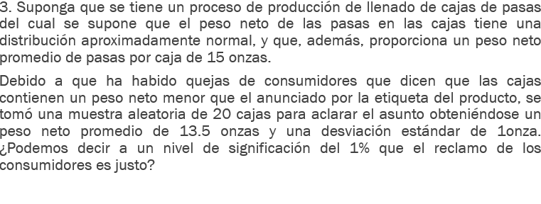
 |  |  | Hipotesis
 |  |  | Ho = | u = | 15 |  | A0 | = | El reclamo de los consumidores es injusto
 |  |  | H1 = | u! = | 13.15 |  | A1 | = | El reclamo de los consumidores es justo

 |  |  | Ox = | 0.22360679775

 |  |  | Z = | 8.2734515167

Cola Izquierda
 |  |  | IC = | 1 | En la tabla | = | 2.33

Distribucion normal |  |  | Reglas de decision
u = | 15 |  | Z | < | - | Za
x(media) | 13.15 |  | 8.2734515167 | < | - | 2.33
n = | 20 | < 30 | Respuesta
o (sigma) | 1 |  | Esto se cumple, por lo que se ha de rechazar la hipotesis 0
alpha = | 0.01

Ejercicio 4
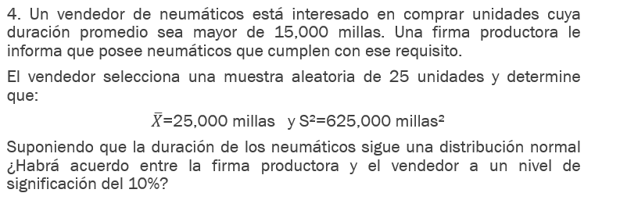
Distribucion normal |  |  |  |  |  | Hipotesis
U = | 15000 |  |  |  |  | Ho | u = | 15000 | A0 | =Debera de haber un acuerdo
n = | 25 | < | 30 |  |  | H1 | u != | 15000 | A1 | =No debera de haber un acuerdo
X(media) | 25000
S^2 | 625000 |  | O = | 790.56941504
alpha | 0.1 |  | O(x) = | 158.11388301

 |  |  | t = | 63.245553203

 |  |  | Valor critico | = | 1.318

Cola Derecha
 |  |  | Regla de decision
 |  |  | t | < | t(alpha)
 |  |  | 63.24 | < | 1.318

 |  |  | Respuesta
 |  |  | La hipotesis 0 es la correcta

Ejercicio 5
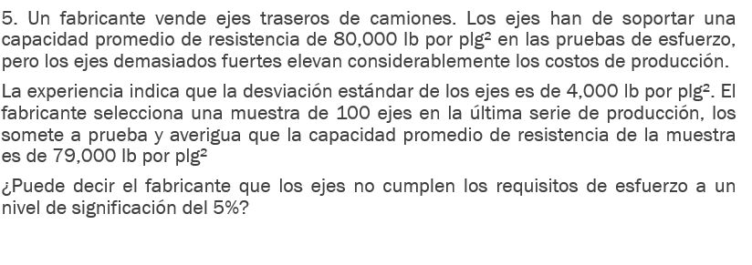
Datos
u = | 800000 | Ox = | 400
o = | 4000 | Z = | -1802.5
n = | 100
x(media) = | 79000 | IC = | 0.95 | tabla = | 1.65
alpha | 0.05

 |  |  | Z | < | -Za
 |  |  | -1802.5 | < | -1.65 | Se cumple, por lo que rechazamos la H0

Cola Izquierda
 |  | Hipotesis
 |  | Ho = | El fabricante cumple con los requisitos
 |  | H1 = | El fabricante no cumple con los requisitos

 |  | Respuesta
 |  | Rechazamops la H0, por loq ue el fabricante no cumple con los requisitos

Ejercicio 6
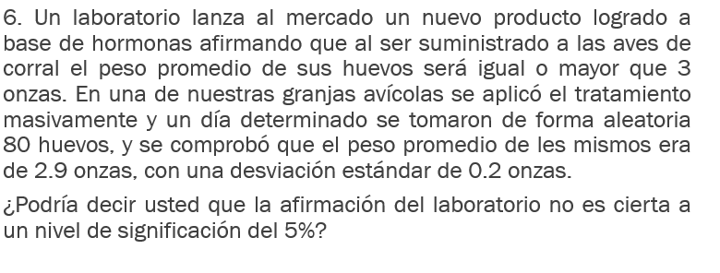
Datos
u = | 3 |  | Ox = | 0.022360679775
o = | 0.2 |  | Z = | -4.472135955
n = | 80 |  | Zalpha = | 1 - 0.05 | = | 0.95 | En la tabla = | 1.65
x = | 2.9
alpha = | 0.05
 |  |  | Cola derecha
Hipotesist |  |  | u | > | uo
Ho | = | 3 | Z | > | Za
H1 | = | 2.9 | -4.472135955 | > | 1.65

Cola Derecha
A0 | = | La afirmacion del laboratorio es cierta
A1 | = | La afirmacion del laboratorio no es cierta |  |  |  | Respuesta
 |  |  |  |  |  | Por lo tanto no se rechaza la hipotesis 0
 |  |  |  |  |  | Por lo que la afirmacion del laboratorio es cierta

Ejercicio 7
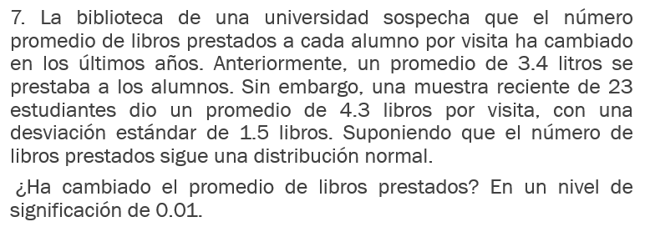
Datos
u = | 3.4 |  | Ox = | 0.31277162109
o = | 1.5 |  | Z = | 2.877498914
n = | 23 |  | Zalpha = | 1 - 0.05 | = | 0.99 | En la tabla = | 2.33
x = | 4.3
alpha = | 0.01
 |  |  | Cola derecha
Hipotesist |  |  | u | > | uo
Ho | = | 3.4 | Z | > | Za
H1 | = | 4.3 | 2.877498914 | > | 2.33

Cola Derecha
A0 | = | NO ha cambiado el promedio de libros prestado
A1 | = | SI ha cambiado el promedio de libros prestado |  |  |  | Respuesta
 |  |  |  |  |  | Se rechaza la hipotesis 0
 |  |  |  |  |  | Por lo que si ha cambiado el promedio de libros prestados

Ejercicio 8
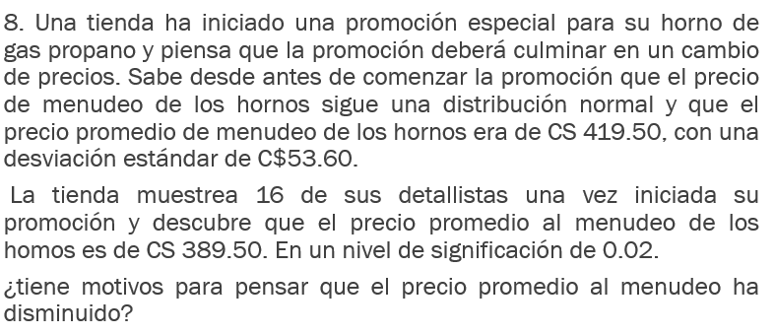
 |  | Desviación Estandar |  | n | Alfa
 | 419.50 | 53.60 | 389.50 | 16 | 0.02

 |  | SE | Z | Valor Critico Z
 |  | 13.40 | -30.00 | -2.05
 |  |  | -2.24

 |  |  | GL
 |  |  | TRUE

R. Se rechaza la hipotesis nula, hay suficientes motivos para afirmar que el precio promedio al menudeo a disminuido.

Cola Izquierda

Datos
Es distribución Normal
 419.50
Desviación Estandar =53.60
=389.50
n=16
Alfa=0.02
H°  =419.50
Hi  <419.50
A°
Ai Se Rechaza

Ejercicio 9
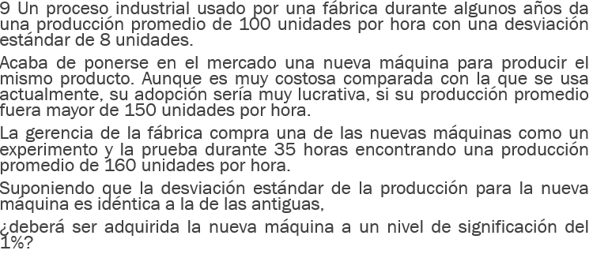
 |  | Desviación Estandar | n |  | Alfa | Lucrativa
 | 100 | 8 | 35 | 160 | 0.01 | 150

 |  | Comparación 100 Unidades
 | Z | Valor Critico de Z
 | 60 | 2.33
 | 1.352
 | 44.37

 | GL
 | TRUE

Cola Derecha
 | Z | Comparación 150 Unidades
 | 10 | Valor Critico de Z |  | Gl
 | 7.40 | 2.33 |  | FALSE

R. Si, la nueva maquina debe de ser adquirida a un nivel de significancia del 1%, ya que produce significativamente mas de 100 y 150 unidades por hora, lo que hace una inversión rentable para mejorar la productividad de la empresa.
Datos
 = 100
Desviación Estandar=8
Lucrativa= 150
n=35
 = 160
Alfa=0.01
H°  = 100
H°  =150
Hi  >100
Hi  >150

Ejercicio 10
Xi |  | n | (Xi-) |  |  | Estadistico de prueba | Valor Critico T-Student
70 | 71 | 10 | -1 | 1 | Varianza S^2 | -4 | -1.8333
80 |  |  | 9 | 81 | 148.89 | 3.86
75 | 75 |  | 4 | 16 | 12.20 | -1.04
55 |  |  | -16 | 256
65 | H°  = 75 |  | -6 | 36
85 | Hi  < 75 |  | 14 | 196
90 |  |  | 19 | 361
60 |  |  | -11 | 121
75 |  |  | 4 | 16
55 |  |  | -16 | 256
Cola Izquierda
710 |  |  |  | 1340

R. No podemos decir que el sistema no alcanza el promedio si el valor p es mayor que 0.05; si es menor, si podemos afirmarlo.
 |  |  |  |  | GL
 |  |  |  |  | TRUE

